2018_03_data
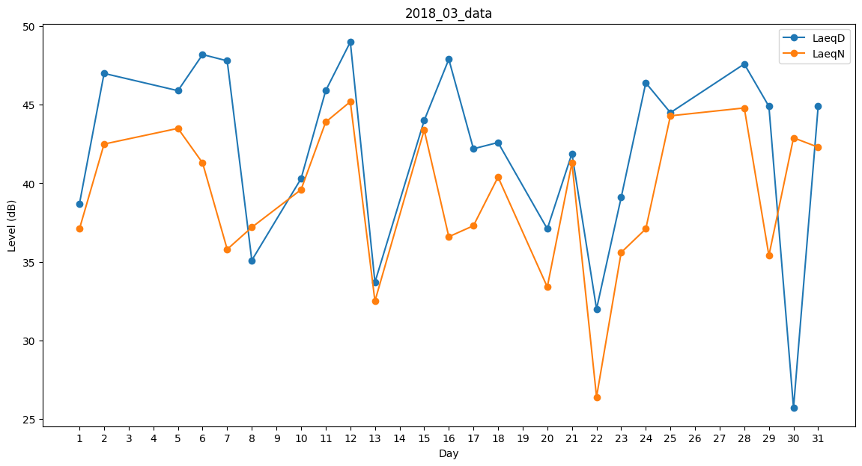
Day | LaeqD | LaeqN
1 | 38.7 | 37.1
2 | 47 | 42.5
3 | 33.3 | 0
4 | 0 | 40.6
5 | 45.9 | 43.5
6 | 48.2 | 41.3
7 | 47.8 | 35.8
8 | 35.1 | 37.2
9 | 43.9 | 0
10 | 40.3 | 39.6
11 | 45.9 | 43.9
12 | 49 | 45.2
13 | 33.7 | 32.5
14 | 32.1 | 0
15 | 44 | 43.4
16 | 47.9 | 36.6
17 | 42.2 | 37.3
18 | 42.6 | 40.4
19 | 36.3 | 0
20 | 37.1 | 33.4
21 | 41.9 | 41.3
22 | 32 | 26.4
23 | 39.1 | 35.6
24 | 46.4 | 37.1
25 | 44.5 | 44.3
26 | 43.1 | 0
27 | 34.9 | 0
28 | 47.6 | 44.8
29 | 44.9 | 35.4
30 | 25.7 | 42.9
31 | 44.9 | 42.3

